상품제안서
심플 웰컴키트 S2 | 상품코드: S27729

 |  |  |  |  |  | 02-713-8555 | www.synergygift.co.kr
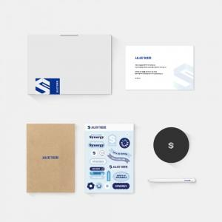

【상세/제작정보】 | 디자인패키지, 친환경재생노트, 가죽코스터, 샤오미펜, 커스텀스티커 웰컴카드 6종 KIT

【인쇄/포장옵션】 | 전체 1곳 포함 / 포장불가능

【공급단가】 | 수량 | 100~ | 300~ | 500~ | 1,000~
*VAT별도 | 스티커형 | 17,500원 | 16,000원 | 15,000원 | 14,000원
 | 띠지형 | 19,500원 | 18,000원 | 17,000원 | 16,000원

【상품 URL】 | https://www.synergygift.co.kr:443/src/goods_detail.php?gdno=27729

